GRÁFICA 1 a 2
República de Panamá
CONTRALORÍA GENERAL DE LA REPÚBLICA
Instituto Nacional de Estadística y Censo
Contenido
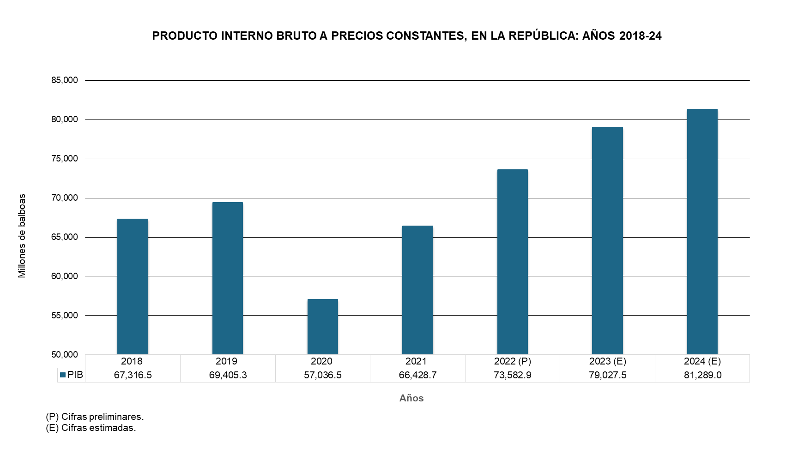

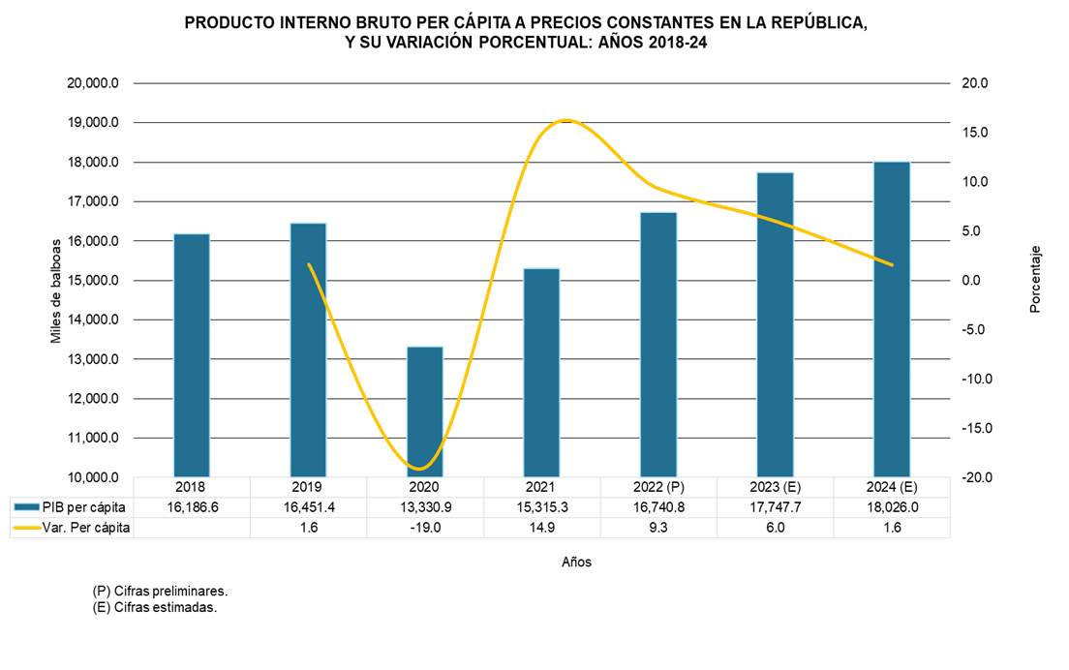

1. PIBC
República de Panamá
CONTRALORÍA GENERAL DE LA REPÚBLICA
Instituto Nacional de Estadística y Censo
Cuadro 1. PRODUCTO INTERNO BRUTO A PRECIOS DE COMPRADOR EN LA REPÚBLICA, SEGÚN CATEGORÍA DE ACTIVIDAD ECONÓMICA, A PRECIOS CORRIENTES: AÑOS 2018-24
Contenido
Categoría de actividad económica | Descripción | Producto Interno Bruto a precios de comprador
 |  | (En millones de balboas)
 |  | 2018 | 2019 | 2020 | 2021 | 2022 (P) | 2023 (E) | 2024 (E)
 | Producción de mercado
A | Agricultura, ganadería, caza, silvicultura, pesca y actividades de servicios conexas | 1,646.7 | 1,713.1 | 1,748.4 | 1,889.0 | 1,992.0 | 2,041.5 | 2,222.6
B | Explotación de minas y canteras | 848.6 | 1,052.4 | 1,294.2 | 2,552.9 | 2,713.0 | 2,918.2 | 1,738.6
C | Industrias manufactureras | 3,868.2 | 3,960.4 | 3,234.2 | 3,560.8 | 3,880.4 | 4,151.1 | 4,197.6
D | Suministro de electricidad, gas, vapor y aire acondicionado | 1,222.9 | 1,275.2 | 1,267.0 | 1,344.9 | 1,482.4 | 1,706.3 | 1,817.9
E | Suministro de agua; alcantarillado, gestión de desechos y actividades de saneamiento | 175.1 | 165.2 | 156.7 | 181.4 | 185.2 | 179.6 | 189.1
F | Construcción | 12,007.0 | 12,391.1 | 6,883.7 | 9,399.7 | 11,062.7 | 13,192.8 | 13,642.3
G | Comercio al por mayor y al por menor (incluye zonas francas), reparación de vehículos de motor y motocicletas | 12,336.7 | 12,533.8 | 10,070.7 | 12,044.7 | 15,086.9 | 16,589.2 | 17,705.6
H | Transporte, almacenamiento y correo | 6,887.0 | 7,475.0 | 6,486.2 | 7,709.9 | 8,943.2 | 9,925.6 | 10,721.3
I | Hoteles y restaurantes | 2,001.8 | 1,961.7 | 751.2 | 969.5 | 1,268.3 | 1,361.2 | 1,517.4
J | Información y comunicación | 1,592.3 | 1,552.9 | 1,560.3 | 1,644.7 | 1,622.7 | 1,685.2 | 1,698.6
K | Actividades financieras y de seguros | 4,125.6 | 4,187.7 | 3,872.2 | 4,224.7 | 4,417.3 | 4,723.8 | 4,879.3
L | Actividades inmobiliarias | 1,302.8 | 1,338.2 | 1,178.5 | 1,234.0 | 1,379.7 | 1,456.4 | 1,575.4
M | Actividades profesionales, científicas y técnicas | 2,159.1 | 2,193.4 | 1,731.9 | 2,074.8 | 2,357.4 | 2,682.0 | 3,035.6
N | Actividades administrativas y servicios de apoyo | 1,256.6 | 1,456.9 | 1,305.2 | 1,522.0 | 1,712.9 | 1,771.6 | 1,796.4
P | Enseñanza | 651.8 | 693.4 | 618.7 | 601.4 | 597.3 | 660.4 | 698.3
Q | Servicios sociales y relacionados con la salud humana | 621.6 | 687.6 | 792.3 | 805.9 | 847.1 | 878.8 | 909.4
R | Actividades artísticas, de entretenimiento y recreativas | 457.0 | 442.7 | 144.5 | 305.2 | 418.2 | 446.3 | 471.2
S | Otras actividades de servicio | 437.8 | 448.9 | 354.4 | 365.2 | 397.9 | 441.9 | 470.7
 | Producción para uso final propio
F | Construcción | 917.1 | 951.4 | 506.0 | 699.6 | 832.4 | 994.9 | 1,032.3
L | Actividades inmobiliarias | 4,521.3 | 4,701.7 | 4,805.2 | 4,968.8 | 5,131.2 | 5,294.4 | 5,471.9
T | Actividades de los hogares en calidad de empleadores | 303.2 | 369.5 | 300.2 | 281.9 | 299.6 | 314.8 | 324.8
 | Otra producción no de mercado
E | Recogida, tratamiento y eliminación de desechos | 29.5 | 32.7 | 32.4 | 28.7 | 31.2 | 37.0 | 39.1
J | Información y comunicación | 5.8 | 6.3 | 6.1 | 6.3 | 6.5 | 7.1 | 7.9
M | Actividades profesionales, científicas y técnicas | 14.9 | 15.2 | 15.9 | 17.8 | 18.5 | 18.7 | 14.3
O | Administración pública y defensa; planes de seguridad social de afiliación obligatoria | 2,777.7 | 3,082.8 | 3,503.4 | 3,930.7 | 4,149.5 | 4,413.2 | 4,550.2
P | Enseñanza | 1,469.2 | 1,495.9 | 1,313.5 | 1,359.5 | 1,391.0 | 1,430.7 | 1,493.4
Q | Servicios sociales y relacionados con la salud humana | 1,310.7 | 1,358.2 | 1,649.7 | 1,815.4 | 1,871.4 | 1,905.3 | 1,951.4
R | Actividades artísticas, de entretenimiento y recreativas | 7.1 | 6.9 | 6.1 | 6.6 | 7.4 | 8.1 | 5.1
S | Otras actividades de servicio | 62.0 | 49.5 | 48.3 | 46.5 | 50.4 | 48.6 | 50.2
 | Valor Agregado Bruto, en valores básicos | 65,017.2 | 67,599.8 | 55,637.0 | 65,592.3 | 74,153.6 | 81,284.6 | 84,227.9
.. | Más: Impuestos sobre la producción netos | 2,299.3 | 2,179.2 | 1,422.8 | 1,804.1 | 2,122.6 | 2,033.6 | 2,032.5
 | PRODUCTO INTERNO BRUTO A PRECIOS DE COMPRADOR | 67,316.5 | 69,779.0 | 57,059.8 | 67,396.4 | 76,276.1 | 83,318.2 | 86,260.4
NOTA: Otra producción no de mercado incluye Gobierno general e Instituciones Sin Fines de Lucro que Sirven a los Hogares (ISFLSH).
.. Dato no aplicable al grupo o categoría.
(P) Cifras preliminares.
(E) Cifras estimadas.

2. PIBK
República de Panamá
CONTRALORÍA GENERAL DE LA REPÚBLICA
Instituto Nacional de Estadística y Censo
Cuadro 2. PRODUCTO INTERNO BRUTO EN LA REPÚBLICA, SEGÚN CATEGORÍA DE ACTIVIDAD ECONÓMICA: AÑOS 2018-24

Contenido
Categoría de actividad económica | Descripción | Producto Interno Bruto a precios de comprador
 |  | (En millones de balboas)
 |  | 2018 | 2019 | 2020 | 2021 | 2022 (P) | 2023 (E) | 2024 (E)
 | Producción de mercado
A | Agricultura, ganadería, caza, silvicultura, pesca y actividades de servicios conexas | 1,646.7 | 1,743.2 | 1,780.6 | 1,863.8 | 1,920.6 | 1,929.2 | 2,019.7
B | Explotación de minas y canteras | 848.6 | 1,049.9 | 1,357.5 | 2,778.2 | 2,927.8 | 3,030.6 | 1,649.0
C | Industrias manufactureras | 3,868.2 | 3,825.6 | 3,055.8 | 3,393.2 | 3,630.0 | 3,726.7 | 3,700.2
D | Suministro de electricidad, gas, vapor y aire acondicionado | 1,222.9 | 1,273.0 | 1,300.5 | 1,425.0 | 1,485.5 | 1,610.5 | 1,693.2
E | Suministro de agua; alcantarillado, gestión de desechos y actividades de saneamiento | 175.1 | 157.6 | 162.7 | 184.0 | 192.6 | 177.7 | 187.5
F | Construcción | 12,007.0 | 12,118.4 | 6,358.2 | 8,174.1 | 9,614.3 | 11,508.2 | 12,065.4
G | Comercio al por mayor y al por menor (incluye zonas francas), reparación de vehículos de motor y motocicletas | 12,336.7 | 12,516.3 | 10,444.7 | 12,429.1 | 14,544.8 | 15,828.4 | 16,762.3
H | Transporte, almacenamiento y correo | 6,887.0 | 7,395.6 | 6,235.7 | 7,418.9 | 8,658.4 | 9,180.2 | 9,613.1
I | Hoteles y restaurantes | 2,001.8 | 2,022.5 | 754.1 | 977.7 | 1,247.8 | 1,293.7 | 1,408.8
J | Información y comunicación | 1,592.3 | 1,595.4 | 1,619.1 | 1,716.8 | 1,696.6 | 1,762.8 | 1,793.7
K | Actividades financieras y de seguros | 4,125.6 | 4,211.9 | 4,174.6 | 4,426.5 | 4,551.7 | 4,622.9 | 4,921.2
L | Actividades inmobiliarias | 1,302.8 | 1,350.0 | 1,185.3 | 1,252.6 | 1,368.2 | 1,474.9 | 1,577.1
M | Actividades profesionales, científicas y técnicas | 2,159.1 | 2,193.3 | 1,746.7 | 2,071.9 | 2,321.7 | 2,667.6 | 2,950.4
N | Actividades administrativas y servicios de apoyo | 1,256.6 | 1,453.4 | 1,307.2 | 1,517.9 | 1,691.4 | 1,784.4 | 1,790.4
P | Enseñanza | 651.8 | 681.4 | 625.0 | 620.8 | 606.6 | 637.0 | 662.7
Q | Servicios sociales y relacionados con la salud humana | 621.6 | 647.2 | 699.4 | 710.7 | 736.2 | 755.6 | 786.6
R | Actividades artísticas, de entretenimiento y recreativas | 457.0 | 441.8 | 145.4 | 296.2 | 418.2 | 440.8 | 452.7
S | Otras actividades de servicio | 437.8 | 448.4 | 342.7 | 360.3 | 395.3 | 446.4 | 484.1
 | Producción para uso final propio
F | Construcción | 917.1 | 924.1 | 462.4 | 601.1 | 711.8 | 792.6 | 813.7
L | Actividades inmobiliarias | 4,521.3 | 4,793.4 | 4,960.3 | 5,127.9 | 5,277.9 | 5,433.2 | 5,595.9
T | Actividades de los hogares en calidad de empleadores | 303.2 | 355.3 | 285.5 | 267.8 | 284.2 | 297.4 | 304.2
 | Otra producción no de mercado
E | Recogida, tratamiento y eliminación de desechos | 29.5 | 31.4 | 31.4 | 26.9 | 27.8 | 32.0 | 33.4
J | Información y comunicación | 5.8 | 6.6 | 6.7 | 7.0 | 7.5 | 8.6 | 10.2
M | Actividades profesionales, científicas y técnicas | 14.9 | 15.3 | 15.9 | 17.5 | 17.8 | 17.8 | 13.6
O | Administración pública y defensa; planes de seguridad social de afiliación obligatoria | 2,777.7 | 2,959.0 | 3,421.9 | 3,682.6 | 3,735.8 | 3,879.5 | 3,959.2
P | Enseñanza | 1,469.2 | 1,543.1 | 1,487.5 | 1,533.4 | 1,549.6 | 1,579.5 | 1,686.7
Q | Servicios sociales y relacionados con la salud humana | 1,310.7 | 1,332.9 | 1,588.8 | 1,699.3 | 1,737.9 | 1,741.6 | 1,725.5
R | Actividades artísticas, de entretenimiento y recreativas | 7.1 | 6.9 | 6.1 | 6.4 | 7.3 | 8.1 | 5.1
S | Otras actividades de servicio | 62.0 | 49.0 | 46.0 | 44.6 | 48.4 | 46.9 | 48.7
 | Valor Agregado Bruto, en valores básicos | 65,017.2 | 67,141.8 | 55,561.7 | 64,634.9 | 71,529.5 | 76,988.5 | 79,132.1
.. | Más: Impuestos sobre la producción netos | 2,299.3 | 2,263.5 | 1,457.1 | 1,775.2 | 2,032.7 | 2,046.9 | 2,065.3
 | PRODUCTO INTERNO BRUTO A PRECIOS DE COMPRADOR | 67,316.5 | 69,405.3 | 57,036.5 | 66,428.7 | 73,582.9 | 79,027.5 | 81,289.0
NOTA: A precios de comprador, en medidas de volumen encadenadas, con año de referencia 2018.
El código de actividad económica, comprende de la categoría según la Clasificación Industrial Internacional Uniforme de todas las
actividades económicas, Revisión 4.0 (CIIU) y el código por rama (detalle de actividad económica) según el Cuadro de Oferta y Utilización (COU).
Otra producción no de mercado incluye Gobierno general e Instituciones Sin Fines de Lucro que Sirven a los Hogares (ISFLSH).
Por razones de redondeo, algunas cifras pueden presentar leves diferencias.
.. Dato no aplicable al grupo o categoría.
(P) Cifras preliminares.
(E) Cifras estimadas.

3. V% PIBK
República de Panamá
CONTRALORÍA GENERAL DE LA REPÚBLICA
Instituto Nacional de Estadística y Censo
Cuadro 3. VARIACIÓN PORCENTUAL ANUAL DEL PRODUCTO INTERNO BRUTO EN LA REPÚBLICA, SEGÚN CATEGORÍA DE ACTIVIDAD ECONÓMICA: AÑOS 2018-24

Contenido
Categoría de actividad económica | Descripción | Variación porcentual anual del Producto Interno Bruto
 |  | 2019-18 | 2020-19 | 2021-20 | 2022-21 (P) | 2023-22 (E) | 2024-23 (E)
 | Producción de mercado
A | Agricultura, ganadería, caza, silvicultura, pesca y actividades de servicios conexas | 5.9 | 2.1 | 4.7 | 3.0 | 0.5 | 4.7
B | Explotación de minas y canteras | 23.7 | 29.3 | 104.7 | 5.4 | 3.5 | -45.6
C | Industrias manufactureras | -1.1 | -20.1 | 11.0 | 7.0 | 2.7 | -0.7
D | Suministro de electricidad, gas, vapor y aire acondicionado | 4.1 | 2.2 | 9.6 | 4.2 | 8.4 | 5.1
E | Suministro de agua; alcantarillado, gestión de desechos y actividades de saneamiento | -10.0 | 3.3 | 13.1 | 4.7 | -7.7 | 5.5
F | Construcción | 0.9 | -47.5 | 28.6 | 17.6 | 19.7 | 4.8
G | Comercio al por mayor y al por menor (incluye zonas francas), reparación de vehículos de motor y motocicletas | 1.5 | -16.6 | 19.0 | 17.0 | 8.8 | 5.9
H | Transporte, almacenamiento y correo | 7.4 | -15.7 | 19.0 | 16.7 | 6.0 | 4.7
I | Hoteles y restaurantes | 1.0 | -62.7 | 29.7 | 27.6 | 3.7 | 8.9
J | Información y comunicación | 0.2 | 1.5 | 6.0 | -1.2 | 3.9 | 1.8
...

4. C % PIBK
...
Contenido
...
2019 | 2020 | 2021 | 2022 (P) | 2023 (E) | 2024 (E)
...
2.5 | 3.1 | 2.8 | 2.6 | 2.4 | 2.5
1.5 | 2.4 | 4.2 | 4.0 | 3.8 | 2.0
5.5 | 5.4 | 5.1 | 4.9 | 4.7 | 4.6
1.8 | 2.3 | 2.1 | 2.0 | 2.0 | 2.1
0.2 | 0.3 | 0.3 | 0.3 | 0.2 | 0.2
17.5 | 11.1 | 12.3 | 13.1 | 14.6 | 14.8
18.0 | 18.3 | 18.7 | 19.8 | 20.0 | 20.6
10.7 | 10.9 | 11.2 | 11.8 | 11.6 | 11.8
2.9 | 1.3 | 1.5 | 1.7 | 1.6 | 1.7
...

5. PERCAP
República de Panamá
CONTRALORÍA GENERAL DE LA REPÚBLICA
Instituto Nacional de Estadística y Censo
Cuadro 5. PRODUCTO INTERNO BRUTO A PRECIOS DE COMPRADOR EN LA REPÚBLICA, TOTAL Y PER CÁPITA Y SUS VARIACIONES PORCENTUALES: AÑOS 2018-24
Contenido
Año | Producto Interno Bruto a precios de comprador |  | Variación porcentual anual

 | Total (En millones de balboas) | Per cápita (1) (En balboas) | PIB total | PIB per cápita
2018 | 67,316.5 | 16,186.6 | … | …
2019 | 69,405.3 | 16,451.4 | 3.1 | 1.6
2020 | 57,036.5 | 13,330.9 | -17.8 | -19.0
2021 | 66,428.7 | 15,315.3 | 16.5 | 14.9
2022 (P) | 73,582.9 | 16,740.8 | 10.8 | 9.3
2023 (E) | 79,027.5 | 17,747.7 | 7.4 | 6.0
2024 (E) | 81,289.0 | 18,026.0 | 2.9 | 1.6
NOTA: A precios de comprador, en medidas de volumen encadenadas, con año de referencia 2018.
(1) Con base en las estimaciones de la población total de la República, al 1 de julio de cada año, elaboradas con los
resultados del Censo Nacional de Población del 2010.
...

GRÁFICA 3
Contenido
República de Panamá
CONTRALORÍA GENERAL DE LA REPÚBLICA
Instituto Nacional de Estadística y Censo

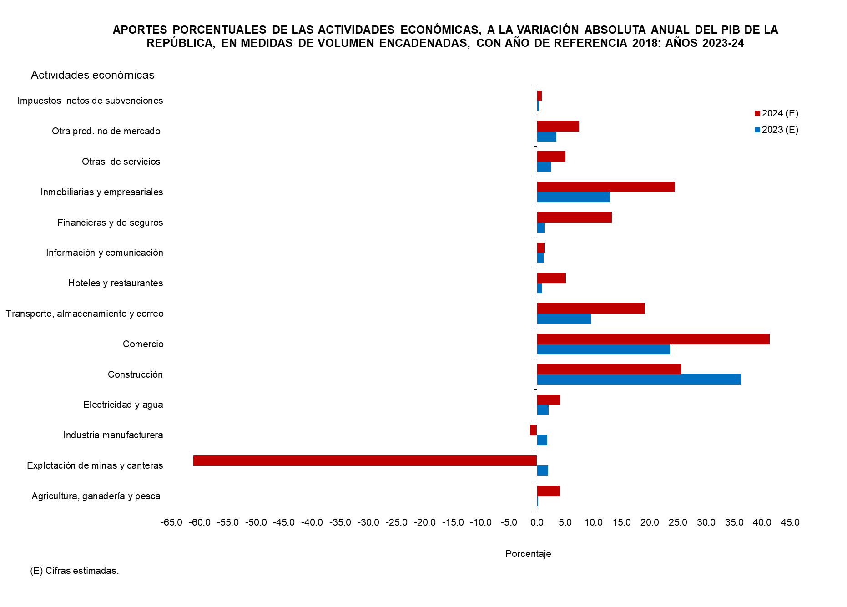

6. APORTES
...
Contenido
...
Aporte porcentual
2019 | 2020 | 2021 | 2022 (P) | 2023 (E) | 2024 (E)
4.6 | 0.3 | 0.9 | 0.8 | 0.2 | 4.0
9.6 | 2.5 | 15.1 | 2.1 | 1.9 | -61.1
-2.0 | -6.2 | 3.6 | 3.3 | 1.8 | -1.2
1.6 | 0.3 | 1.6 | 1.0 | 2.0 | 4.1
5.7 | -50.3 | 20.8 | 21.7 | 36.3 | 25.6
8.6 | -16.7 | 21.1 | 29.6 | 23.6 | 41.3
24.3 | -9.4 | 12.6 | 17.3 | 9.6 | 19.1
1.0 | -10.3 | 2.4 | 3.8 | 0.8 | 5.1
0.1 | 0.2 | 1.0 | -0.3 | 1.2 | 1.4
4.1 | -0.3 | 2.7 | 1.8 | 1.3 | 13.2
...

7. PIBTRIM CONSTANTE 18-24
...
Contenido
...
 | 2024 (E)
 | TOTAL | Trimestre
Cuarto |  | Primer | Segundo | Tercer | Cuarto
...
541.6 | 2,019.7 | 428.3 | 493.1 | 518.3 | 580.0
553.0 | 1,649.0 | 451.8 | 348.7 | 344.8 | 503.7
861.6 | 3,700.2 | 957.7 | 901.6 | 943.1 | 897.7
441.7 | 1,881.8 | 428.2 | 469.8 | 513.2 | 470.6
2,854.7 | 12,065.4 | 4,097.5 | 2,368.0 | 2,674.4 | 2,925.5
4,971.8 | 16,762.3 | 3,867.5 | 3,249.5 | 4,266.0 | 5,379.3
2,260.7 | 9,613.1 | 2,273.4 | 2,405.3 | 2,486.7 | 2,447.7
350.3 | 1,408.8 | 337.8 | 354.0 | 335.0 | 382.0
...

GRÁFICA 4
Contenido
GENERADOR GRÁFICO DE LA VARIACIÓN PORCENTUAL ANUAL Y TRIMESTRAL DEL VALOR AGREGADO BRUTO

 | Seleccionar Categoría AE | PIB
Ver indicaciones
PRODUCTO INTERNO BRUTO ANUAL Y TRIMESTRAL: AÑOS 2018-24, POR TRIMESTRE
 | Var.% anual | Var.% trim.
I |  | 3.1
II |  | 2.9
III | 3.1030679327 | 2.2
IV |  | 4.2
I |  | 0.1
II |  | -36.4
III | -17.821229946 | -24.9
IV |  | -12.3
I |  | -10.9
II |  | 43.7
III | 16.46712486 | 30.5
IV |  | 18.7
I |  | 12.8
II |  | 9.6
III | 10.769665822 | 10.1
IV |  | 10.6
I |  | 9.8
II |  | 8.2
III | 7.3993015646 | 8.9
IV |  | 3.3
I |  | 1.8
II |  | 2.5
III | 2.8616427187 | 2.0
IV |  | 4.9
...
Regresar a la gráfica
Indicaciones de la gráfica 4

Genera la gráfica por categoría, haz clic en el botón de la lista desplegable y selecciona una actividad económica.

 | Catálogo
 | Seleccionado en generador | Descripción
 | Producción de mercado
 | A | Agricultura, ganadería, silvicultura y pesca
 | B | Explotación de minas y canteras
 | C_ | Industrias manufactureras
 | D_E | Suministro de electricidad y agua
 | F_M | Construcción (Mercado)
 | G | Comercio al por mayor y al por menor
 | H | Transporte, almacenamiento y correo
 | I | Hoteles y restaurantes
...

7a. VAR% TRIM CONSTANTE 18-24
...
Contenido
...
 | 2024-23 (E)
 | TOTAL | Trimestre
Cuarto |  | Primer | Segundo | Tercer | Cuarto
...
-2.9 | 4.7 | 2.4 | 3.1 | 5.5 | 7.1
-23.6 | -45.6 | -47.6 | -51.2 | -61.7 | -8.9
-2.4 | -0.7 | -2.7 | -3.2 | -0.6 | 4.2
4.3 | 5.2 | 4.7 | 0.8 | 8.8 | 6.5
7.2 | 4.8 | 6.5 | 6.7 | 3.4 | 2.5
5.5 | 5.9 | 2.3 | 4.6 | 7.4 | 8.2
-4.9 | 4.7 | 0.8 | 2.9 | 6.9 | 8.3
-5.0 | 8.9 | 13.3 | 10.3 | 3.3 | 9.1
...

8. PIBTRIM CORRIENTE 18-24
...
Contenido
...
 | 2024 (E)
 | TOTAL | Trimestre
Cuarto |  | Primer | Segundo | Tercer | Cuarto
...
572.8 | 2,222.6 | 459.8 | 550.1 | 586.5 | 626.1
649.4 | 1,738.6 | 524.1 | 288.4 | 343.7 | 582.3
1,031.7 | 4,197.6 | 1,039.6 | 1,097.6 | 984.7 | 1,075.7
509.8 | 2,007.0 | 434.4 | 506.4 | 526.8 | 539.3
3,287.3 | 13,642.3 | 4,593.0 | 2,660.0 | 3,034.8 | 3,354.5
5,353.7 | 17,705.6 | 4,046.0 | 3,331.9 | 4,509.1 | 5,818.6
2,598.9 | 10,721.3 | 2,385.1 | 2,743.0 | 2,662.5 | 2,930.7
379.9 | 1,517.4 | 350.9 | 383.2 | 359.3 | 424.0
...

8a. VAR% TRIM CORRIENTE 18-24
...
Contenido
...
 | 2024-23 (E)
 | TOTAL | Trimestre
Cuarto |  | Primer | Segundo | Tercer | Cuarto
...
-2.0 | 8.9 | 5.7 | 8.4 | 11.5 | 9.3
-2.2 | -40.4 | -31.6 | -57.4 | -58.4 | -10.3
3.3 | 1.1 | -2.6 | 1.3 | 1.6 | 4.3
17.0 | 6.4 | 4.5 | 7.7 | 7.5 | 5.8
10.5 | 3.4 | 3.8 | 5.1 | 3.0 | 2.0
8.9 | 6.7 | 3.2 | 6.1 | 8.0 | 8.7
7.3 | 8.0 | 2.7 | 10.7 | 5.3 | 12.8
-1.2 | 11.5 | 14.7 | 13.8 | 6.2 | 11.6
3.9 | 0.8 | 3.5 | -2.5 | 0.3 | 2.1
...

9. PERCAP
República de Panamá
CONTRALORÍA GENERAL DE LA REPÚBLICA
Instituto Nacional de Estadística y Censo
Cuadro 9. PRODUCTO INTERNO BRUTO A PRECIOS DE COMPRADOR EN LA REPÚBLICA, A PRECIOS CORRIENTES TOTAL Y PER CÁPITA Y SUS VARIACIONES PORCENTUALES: AÑOS 2018-24

Contenido
Año | Producto Interno Bruto a precios de comprador |  | Variación porcentual anual

 | Total (En millones de balboas) | Per cápita (1) (En balboas) | PIB total | PIB per cápita
2018 | 67,316.5 | 16,186.6 | … | …
2019 | 69,779.0 | 16,540.0 | 3.7 | 2.2
2020 | 57,059.8 | 13,336.4 | -18.2 | -19.4
2021 | 67,396.4 | 15,538.4 | 18.1 | 16.5
2022 (P) | 76,276.1 | 17,353.6 | 13.2 | 11.7
2023 (E) | 83,318.2 | 18,711.3 | 9.2 | 7.8
2024 (E) | 86,260.4 | 19,128.5 | 3.5 | 2.2

(1) Con base en las estimaciones de la población total de la República, al 1 de julio de cada año, elaboradas con los
resultados del Censo Nacional de Población del 2010.
...

